талоны террус 2этап+замечания
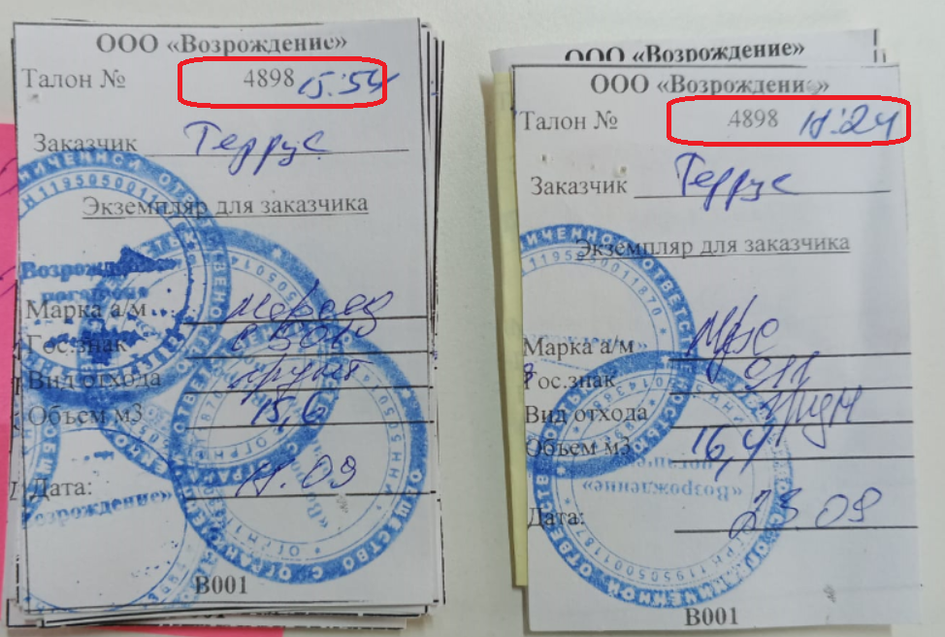
№ | Дата | Номер авто | Кол-во | № талона | Замечания
1 | 2023-08-29 | 792 | 13.8 | 3954 | это точно наше?
2 | 2023-08-29 | 792 | 12.6 | 4148 | это точно наше?
3 | 2023-08-29 | 792 | 13.6 | 3989 | это точно наше?
4 | 2023-09-18 | 860 | 15.5 | 3236 | бум/талон 3436, исправить в реестре
5 | 2023-09-18 | 837 | 16.9 | 4846
6 | 2023-09-18 | 837 | 16.9 | 4848
7 | 2023-09-18 | 837 | 17.3 | 4858
8 | 2023-09-18 | 908 | 16.3 | 4853
9 | 2023-09-18 | 909 | 16.7 | 4856
10 | 2023-09-18 | 908 | 15.0 | 3289
11 | 2023-09-18 | 909 | 9.2 | 4826
12 | 2023-09-18 | 908 | 16.9 | 4854
13 | 2023-09-18 | 901 | 16.4 | 3471
14 | 2023-09-18 | 943 | 16.0 | 3479
15 | 2023-09-18 | 901 | 15.6 | 4898 | дублируется
16 | 2023-09-18 | 943 | 15.7 | 4843
17 | 2023-09-18 | 860 | 15.7 | 3070
18 | 2023-09-19 | 943 | 16.8 | 3062
19 | 2023-09-19 | 908 | 17.0 | 4832
20 | 2023-09-19 | 911 | 11.3 | 3069
21 | 2023-09-19 | 908 | 16.0 | 3061
22 | 2023-09-19 | 837 | 16.3 | 3067
23 | 2023-09-19 | 837 | 15.5 | 3060
24 | 2023-09-19 | 911 | 13.6 | 4485
25 | 2023-09-19 | 837 | 14.0 | 4396
26 | 2023-09-19 | 837 | 16.0 | 4847
27 | 2023-09-19 | 909 | 16.6 | 3473
28 | 2023-09-19 | 908 | 16.0 | 4857
29 | 2023-09-19 | 908 | 17.3 | 4879
30 | 2023-09-19 | 943 | 17.2 | 3103
31 | 2023-09-19 | 943 | 16.9 | 4855
32 | 2023-09-20 | 908 | 16.6 | 4163
33 | 2023-09-20 | 831 | 17.5 | 5170
34 | 2023-09-20 | 860 | 17.0 | 3476
35 | 2023-09-20 | 837 | 15.6 | 3075
36 | 2023-09-20 | 943 | 17.3 | 3074
37 | 2023-09-20 | 908 | 16.0 | 3078
38 | 2023-09-21 | 901 | 15.6 | 3474
39 | 2023-09-23 | 911 | 16.4 | 4898 | дублируется
40 | 2023-09-24 | 927 | 16.2 | 4202
41 | 2023-09-25 | 943 | 15.6 | 3102
42 | 2023-09-25 | 943 | 17.2 | 3090
43 | 2023-09-25 | 943 | 16.2 | 3084
44 | 2023-09-25 | 911 | 17.1 | 3114
45 | 2023-09-25 | 908 | 15.4 | 3111
46 | 2023-09-25 | 909 | 17.1 | 3480
47 | 2023-09-25 | 908 | 18.0 | 5176
48 | 2023-09-25 | 837 | 16.3 | 3093
49 | 2023-09-25 | 28 | 17.2 | 3108
50 | 2023-09-25 | 901 | 16.3 | 3106
51 | 2023-09-25 | 792 | 17.4 | 4837
52 | 2023-09-25 | 943 | 16.9 | 4835
53 | 2023-09-25 | 266 | 16.7 | 4924
54 | 2023-09-25 | 908 | 16.6 | 3068
55 | 2023-09-25 | 927 | 16.0 | 3596
56 | 2023-09-25 | 909 | 14.8 | 3615
57 | 2023-09-25 | 792 | 15.5 | 3621
58 | 2023-09-25 | 831 | 17.0 | 4238
59 | 2023-09-25 | 629 | 15.5 | 3614
60 | 2023-09-25 | 629 | 13.6 | 3752
61 | 2023-09-26 | 901 | 15.5 | 3019
62 | 2023-09-26 | 266 | 14.4 | 4461
63 | 2023-09-26 | 908 | 13.0 | 4374
64 | 2023-09-26 | 901 | 15.2 | 4190
65 | 2023-09-26 | 831 | 14.3 | 4422
66 | 2023-09-26 | 831 | 16.7 | 4379
67 | 2023-09-26 | 831 | 16.6 | 3601
68 | 2023-09-26 | 908 | 20.4 | 3753
69 | 2023-09-26 | 909 | 10.2 | 3616
70 | 2023-09-26 | 927 | 15.7 | 4199
71 | 2023-09-26 | 927 | 15.3 | 4159
72 | 2023-09-26 | 911 | 15.4 | 3593
73 | 2023-09-26 | 927 | 14.9 | 3136
74 | 2023-09-26 | 860 | 15.0 | 4162
75 | 2023-09-26 | 943 | 13.9 | 4364
76 | 2023-09-26 | 909 | 14.7 | 3595
77 | 2023-09-26 | 943 | 16.6 | 3096
78 | 2023-09-26 | 909 | 17.4 | 4878
79 | 2023-09-26 | 629 | 16.1 | 4865
80 | 2023-09-26 | 629 | 16.9 | 3482
81 | 2023-09-26 | 908 | 15.6 | 3486
82 | 2023-09-26 | 837 | 17.6 | 3493
83 | 2023-09-26 | 837 | 19.8 | 3484
84 | 2023-09-27 | 927 | 19.7 | 3723
85 | 2023-09-27 | 792 | 16.6 | 4876
86 | 2023-09-27 | 837 | 17.9 | 5178
87 | 2023-09-27 | 908 | 16.2 | 4934
88 | 2023-09-27 | 901 | 16.3 | 4951
89 | 2023-09-27 | 909 | 14.7 | 4922
90 | 2023-09-27 | 908 | 14.0 | 3617
91 | 2023-09-27 | 909 | 14.8 | 3585
92 | 2023-09-27 | 837 | 18.9 | 5182
93 | 2023-09-27 | 909 | 18.4 | 5188
94 | 2023-09-27 | 908 | 16.9 | 3362
95 | 2023-09-27 | 908 | 16.3 | 3420
96 | 2023-09-27 | 908 | 16.0 | 3277
97 | 2023-09-27 | 909 | 14.5 | 3811
98 | 2023-09-27 | 927 | 16.1 | 4888
99 | 2023-09-27 | 629 | 16.4 | 5175
100 | 2023-09-27 | 629 | 17.6 | 4892
101 | 2023-09-27 | 629 | 16.9 | 4900
102 | 2023-09-27 | 943 | 17.3 | 4943
103 | 2023-09-28 | 943 | 14.9 | 4954
104 | 2023-09-28 | 860 | 15.4 | 3613
 |  |  | 1,662.2

УПД
